Solicitud gráfica
 | Área: | Ciencias Naturales |  |  | Fecha:
 | Grado: | 6 |  |  | 2015-09-25
 | Título del tema: | Los seres vivos |  |  | ¿Cuaderno de estudio o recurso? | Recurso
 | Editor: | Diego Molina |  |  | Motor del recurso | F8

 | Código guión o recurso: | CN_06_03_REC110 | ← Para determinar este código, visite la hoja de Ayuda
 |  |  |  |  | ESPECIFICACIÓN DE ARCHIVOS A ENTREGAR
Núm. | Archivo Shutterstock o ruta en web | Imagen para: | Tipo | Ubicación de la imagen en el recurso F8 | Nombre imagen SMALL | Tamaño imagen SMALL | Nombre imagen ZOOM | Tamaño imagen ZOOM | Descripción | Observaciones
IMG01 | 145028542 | Recurso F8 | Ilustración | Contenido | CN_06_03_REC110_IMG01.jpg | 643 x 450 px |  |  | Célula bacteriana | 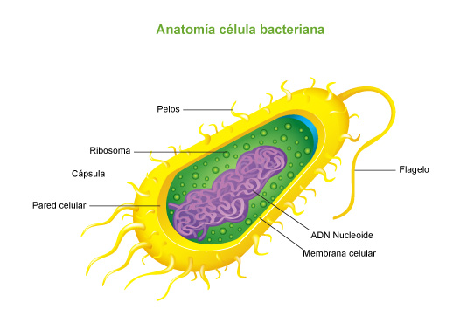 Se puede utilizar la misma imagen solicitada en el cuaderno de estudio (CN_06_03_CO_IMG08 )
IMG02 | 145028542 | Recurso F8 | Ilustración | Contenido | CN_06_03_REC110_IMG02.jpg | 643 x 450 px |  |  | Célula bacteriana | Iluminar el ADN nucleoide (todo lo morado del interior)
IMG03 | 145028542 | Recurso F8 | Ilustración | Contenido | CN_06_03_REC110_IMG03.jpg | 643 x 450 px |  |  | Célula bacteriana | 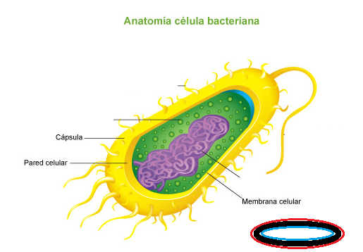 Iluminar la cápsula (parte amarilla más externo sin los pelos ni flagelo). Para ejemplificar mejor la cásula y las dos partes siguientes, al lado de la imágen te puse un ejemplo (estó na va en la imágen final) para diferenciar la capsula de la pared y de la membrana. El rojo representa la capsula, que es el borde más externo y es la que cubre totalmente la bacteria, el negro representa la pared celular y sería la parte más gruesa, y está en el medio, y la membrana, sería el azul y es la parte más interna y delgada.
IMG04 | 145028542 | Recurso F8 | Ilustración | Contenido | CN_06_03_REC110_IMG04.jpg | 643 x 450 px |  |  | Célula bacteriana | Iluminar la pared celular (Parte media gruesa amarillo)
IMG05 | 145028542 | Recurso F8 | Ilustración | Contenido | CN_06_03_REC110_IMG05.jpg | 643 x 450 px |  |  | Célula bacteriana | Iluminar la membrana celular (Borde interno amarillo delgado)
IMG06 | 145028542 | Recurso F8 | Ilustración | Contenido | CN_06_03_REC110_IMG06.jpg | 643 x 450 px |  |  | Célula bacteriana | Iluminar los ribosomas (esferas verdes al interior)
IMG07 | 145028542 | Recurso F8 | Ilustración | Contenido | CN_06_03_REC110_IMG07.jpg | 643 x 450 px |  |  | Célula bacteriana | Iluminar los pelos
IMG08 | 145028542 | Recurso F8 | Ilustración | Contenido | CN_06_03_REC110_IMG08.jpg | 643 x 450 px |  |  | Célula bacteriana | Iluminar el flagelo

